특판주문관련안내사항
2017년 추석 선물특판 관련 안내 사항
본 특판 제안은 전남오픈마켓의 고객들을 위한 제안입니다.
9월 11일부터 9월 27일까지 한시적으로 적용되고 특판가격으로 제안업체와의 사전 승인을 통해 진행됩니다.
* 주문관련 안내사항
1. 신청기간 : 2017. 9. 11(월) ~ 2017. 9. 27(수) 9:00 까지
※ 배송일 : 추석 연휴 전일까지 배송예정입니다. 제주도, 도서지방, 산간오지 등은 추가 \3,500 청구될 수 있습니다.
※ 제품에 따라 재고가 빨리 소진되는 경우가 있을 수 있으니 재고 확인, 업체별 택배마감일을 꼭 미리 확인후 주문해주시기 바랍니다.
2. 신청방법 : 주문서 작성하셔서 파일을 메일( dc@sdong.kr ) 혹은 팩스( 050-2021-0021 )으로 송부해주시기 바랍니다.
※ 가급적 메일 송부 부탁드리며 팩스 송부시 수신여부 확인을 위하여 별도 연락 부탁드리겠습니다.
3. 주문서 제출 및 재고 확인 후 1일이내 뉴21커뮤니티(주) 계좌로 입금 바라며, 별도의 연락없이 지정된 입금기간이 지날 경우
자동 취소가 됩니다. ( 카드결제시 유선으로 결제방법을 안내해 드리겠습니다. )
통장사본 보기
※ 입금계좌 : 기업은행 010-1644-9501 예금주:뉴21커뮤니티㈜
4. 세금계산서가 필요하신경우 주문서에 기재하시고 사업자등록증 사본을 첨부하시기 바랍니다.
5. 문의처 : 전남오픈마켓 대표번호 (Tel 1644-9501, jnopen@sdong.kr)

주문서
주 문 서

회 사 명 : |  |  |  | 접 수 : 뉴21커뮤니티(주) 특판 담당자 T E L : 1644-9501 / 010-9415-9501 F A X : 050-2021-0021 메 일 : dc@sdong.kr 접수일자 :
주 소 :
담 당 자 : |  | 부 서 :
T E L : |  | FAX :
신청부서 : |  | 세금계산서 : | ▶아래 내용을 빠짐없이 기입하여 주시기 바랍니다.
연번 | 상품번호 | 상 품 명 | 결제방법(현금, 카드중 택일) | 수 량 | 단 가 | 금 액
1 |  |  |  |  |  | ₩-
2 |  |  |  |  |  | ₩-
3 |  |  |  |  |  | ₩-
4 |  |  |  |  |  | ₩-
5 |  |  |  |  |  | ₩-
6 |  |  |  |  |  | ₩-
7 |  |  |  |  |  | ₩-
8 |  |  |  |  |  | ₩-
9 |  |  |  |  |  | ₩-
10 |  |  |  |  |  | ₩-
11 |  |  |  |  |  | ₩-
12 |  |  |  |  |  | ₩-
13 |  |  |  |  |  | ₩-
14 |  |  |  |  |  | ₩-
15 |  |  |  |  |  | ₩-
16 |  |  |  |  |  | ₩-
17 |  |  |  |  |  | ₩-
18 |  |  |  |  |  | ₩-
19 |  |  |  |  |  | ₩-
20 |  |  |  |  |  | ₩-
21 |  |  |  |  |  | ₩-
22 |  |  |  |  |  | ₩-
23 |  |  |  |  |  | ₩-
24 |  |  |  |  |  | ₩-
25 |  |  |  |  |  | ₩-
26 |  |  |  |  |  | ₩-
27 |  |  |  |  |  | ₩-
주문총액 |  |  |  |  |  | ₩-

배송처 및 배송메세지 : 배송지가 다수인 경우 배송지 시트에 작성하셔서 메일로 부탁드립니다.

배송지 양식

입금계좌
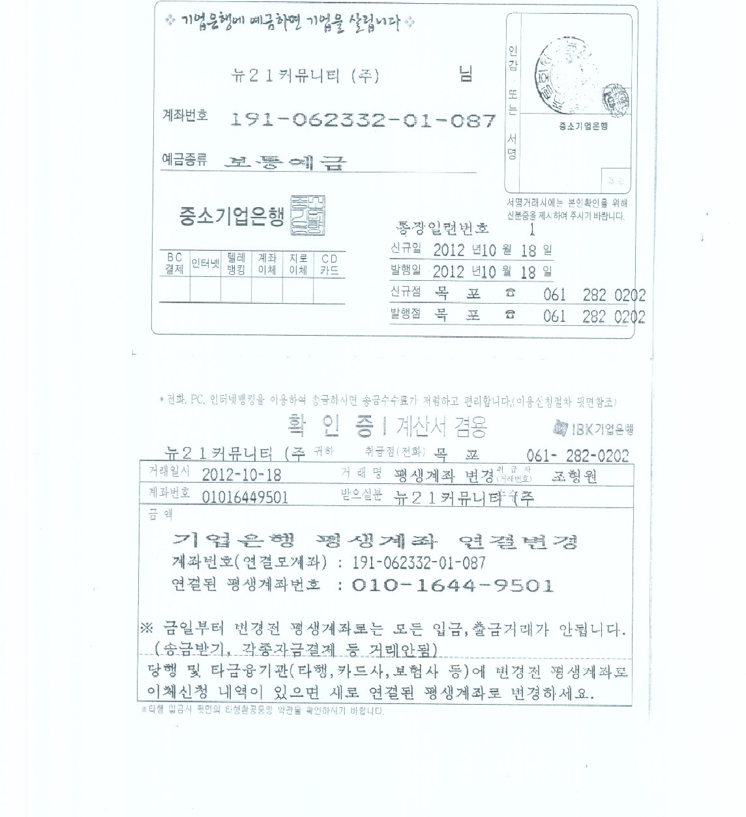
안내사항
보러가기

